1
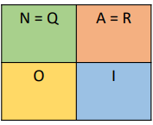

 | PASA | REPITE | GRADUA | ABANDONA
PASA | 0.5 | 0.2 | 0.1 | 0.2 | 1
REPITE | 0.7 | 0.1 | 0.05 | 0.15 | 1
GRADUA | 0 | 0 | 1 | 0 | 1
ABANDONA | 0 | 0 | 0 | 1 | 1

Q TRANSITORIO |  |  |  | R ABSORBENTE
 | PASA | REPITE |  |  | PASA | REPITE
PASA | 0.5 | 0.2 |  | PASA | 0.1 | 0.2
REPITE | 0.7 | 0.1 |  | REPITE | 0.05 | 0.15

 |  |  |  | I MATRIZ IDENTIDAD
 |  |  |  |  | GRADUA | ABANDONA
 |  |  |  | GRADUA | 1 | 0
 |  |  |  | ABANDONA | 0 | 1

TIEMPO PROMEDIO A LA OBSORCION
I^N |  |  |  | I^N-N |  |  | (I^N-N)^-1
1 | 0 |  |  | 0.5 | -0.2 |  | 2.9032258065 | 0.64516129032
0 | 1 |  |  | -0.7 | 0.9 |  | 2.2580645161 | 1.6129032258

 | GRADUA | ABANDONA
PASA | 0.32258064516 | 0.67741935484 |  |  | A) | 67.7% | DE PASAR EL SEMESTRE Y ABANDONAR
REPITE | 0.3064516129 | 0.6935483871 |  |  | B) | 30.6% | REPETIR Y GRADUARSE

2
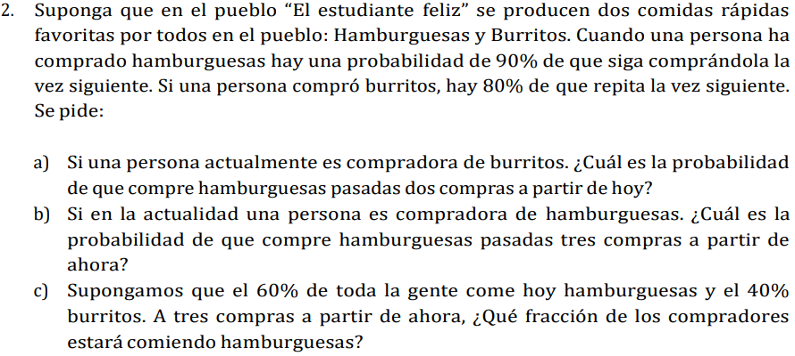

COMPRA 1
 | HAMBURGUESAS | BURRITORS |  |  |  | HAMBURGUESA | BURRITOS
HAMBURGUESAS | 0.9 | 0.1 |  |  |  | 0.6 | 0.4
BURRITORS | 0.2 | 0.8
 |  |  |  |  |  | HAMBURGUESA | BURRITOS
COMPRA 2 |  |  |  |  |  | 0.6438 | 0.3562
 | HAMBURGUESAS | BURRITORS | A) | 34.0% | PROBABILIDAD DE PASAR DE BURRITO
HAMBURGUESAS | 0.83 | 0.17 |  |  | A HAMBURGUESA PARASADAS 2 COMPRAS
BURRITORS | 0.34 | 0.66 |  |  |  | C) | 64.4%
 |  |  |  |  |  |  | QUE COMERAN HAMBURGUESAS
COMPRA 3
 | HAMBURGUESAS | BURRITORS | B) | 78.1% | PROBABILIDAD DE COMPRAR OTRA VEZ
HAMBURGUESAS | 0.781 | 0.219 |  |  | HAMBURGUESA EN LA 3RA COMPRA
BURRITORS | 0.438 | 0.562

